Tabelle2
 |  |  |  |  |  |  |  |  |  |  |  | 1 | 2 | 3 | 4 | 5 | 6 | 7 | 8 | 9 | 10 | 11 | 12
Es | ist | Fünf | nach |  | Zwölf |  | . | Je | PJEĆ | po |  | jednej | dwĚmaj | tŘoch | Štyrjoch | pjeĆich | ŠĚsĆich | sedmich | wosemich | dŹewjeĆich | dŹesaĆich | jĚdnaĆich | dwanaĆich
Es | ist | Zehn | nach |  | Zwölf |  | . | Je | DŹESAĆ | po |  | jednej | dwĚmaj | tŘoch | Štyrjoch | pjeĆich | ŠĚsĆich | sedmich | wosemich | dŹewjeĆich | dŹesaĆich | jĚdnaĆich | dwanaĆich
Es | ist | Viertel |  |  | Eins |  | . | Je | ŠtwÓrĆ | na |  | jednej | dwĚ | tŘi | Štyri | pjeĆ | ŠĚsĆ | sydom | Wosom | DŹewjeĆ | DŹesaĆ | JĚdnaĆe | DwanaĆe
Es | ist | Zehn | vor | Halb | Eins |  |  | Je | dŹesaĆ | do | napoŁ | jednej | dwĚmaj | tŘoch | Štyrjoch | pjeĆich | ŠĚsĆich | sedmich | wosemich | dŹewjeĆich | dŹesaĆich | jĚdnaĆich | dwanaĆich
Es | ist | Fünf | vor | Halb | Eins |  | . | Je | pjeĆ | do | napoŁ | jednej | dwĚmaj | tŘoch | Štyrjoch | pjeĆich | ŠĚsĆich | sedmich | wosemich | dŹewjeĆich | dŹesaĆich | jĚdnaĆich | dwanaĆich
Es | ist |  |  | Halb | Eins |  | . | Je |  |  | napoŁ | jednej | dwĚmaj | tŘoch | Štyrjoch | pjeĆich | ŠĚsĆich | sedmich | wosemich | dŹewjeĆich | dŹesaĆich | jĚdnaĆich | dwanaĆich
Es | ist | Fünf | nach | Halb | Eins |  | . | Je | pjeĆ | po | napoŁ | jednej | dwĚmaj | tŘoch | Štyrjoch | pjeĆich | ŠĚsĆich | sedmich | wosemich | dŹewjeĆich | dŹesaĆich | jĚdnaĆich | dwanaĆich
Es | ist | Zehn | nach | Halb | Eins |  | . | Je | dŹesaĆ | po | napoŁ | jednej | dwĚmaj | tŘoch | Štyrjoch | pjeĆich | ŠĚsĆich | sedmich | wosemich | dŹewjeĆich | dŹesaĆich | jĚdnaĆich | dwanaĆich
Es | ist | Dreiviertel |  |  | Eins |  | . | Je | tŘi ŠtwÓrĆ |  | na | jednej | dwĚ | tŘi | Štyri | pjeĆ | ŠĚsĆ | sydom | Wosom | DŹewjeĆ | DŹesaĆ | JĚdnaĆe | DwanaĆe
Es | ist | Zehn | vor |  | Eins |  | . | Je | dŹesaĆ | do |  | jednej | dwĚmaj | tŘoch | Štyrjoch | pjeĆich | ŠĚsĆich | sedmich | wosemich | dŹewjeĆich | dŹesaĆich | jĚdnaĆich | dwanaĆich
Es | ist | Fünf | vor |  | Eins |  | . | Je | pjeĆ | do |  | jednej | dwĚmaj | tŘoch | Štyrjoch | pjeĆich | ŠĚsĆich | sedmich | wosemich | dŹewjeĆich | dŹesaĆich | jĚdnaĆich | dwanaĆich
Es | ist |  |  |  | Ein | Uhr | . | Je | w |  |  | jednej | dwĚmaj | tŘoch | Štyrjoch | pjeĆich | ŠĚsĆich | sedmich | wosemich | dŹewjeĆich | dŹesaĆich | jĚdnaĆich | dwanaĆich

 |  |  |  |  |  |  |  |  |  |  |  |  |  | Die Angabe ŠtwÓrĆ na sydom drückt aus, dass eine Viertelstunde der 7. Stunde um ist, wörtlich übersetzt heißt es: ‚ein Viertel auf sieben‘. Analog sind tŘi ŠtwÓrĆ na sydom‚drei Viertel auf sieben‘, was bedeutet, dass eine dreiviertel Stunde der 7. Stunde abgelaufen ist. Es wird also immer ausgedrückt, wie viel Zeit der neuen, der kommenden Stunde schon vergangen ist.
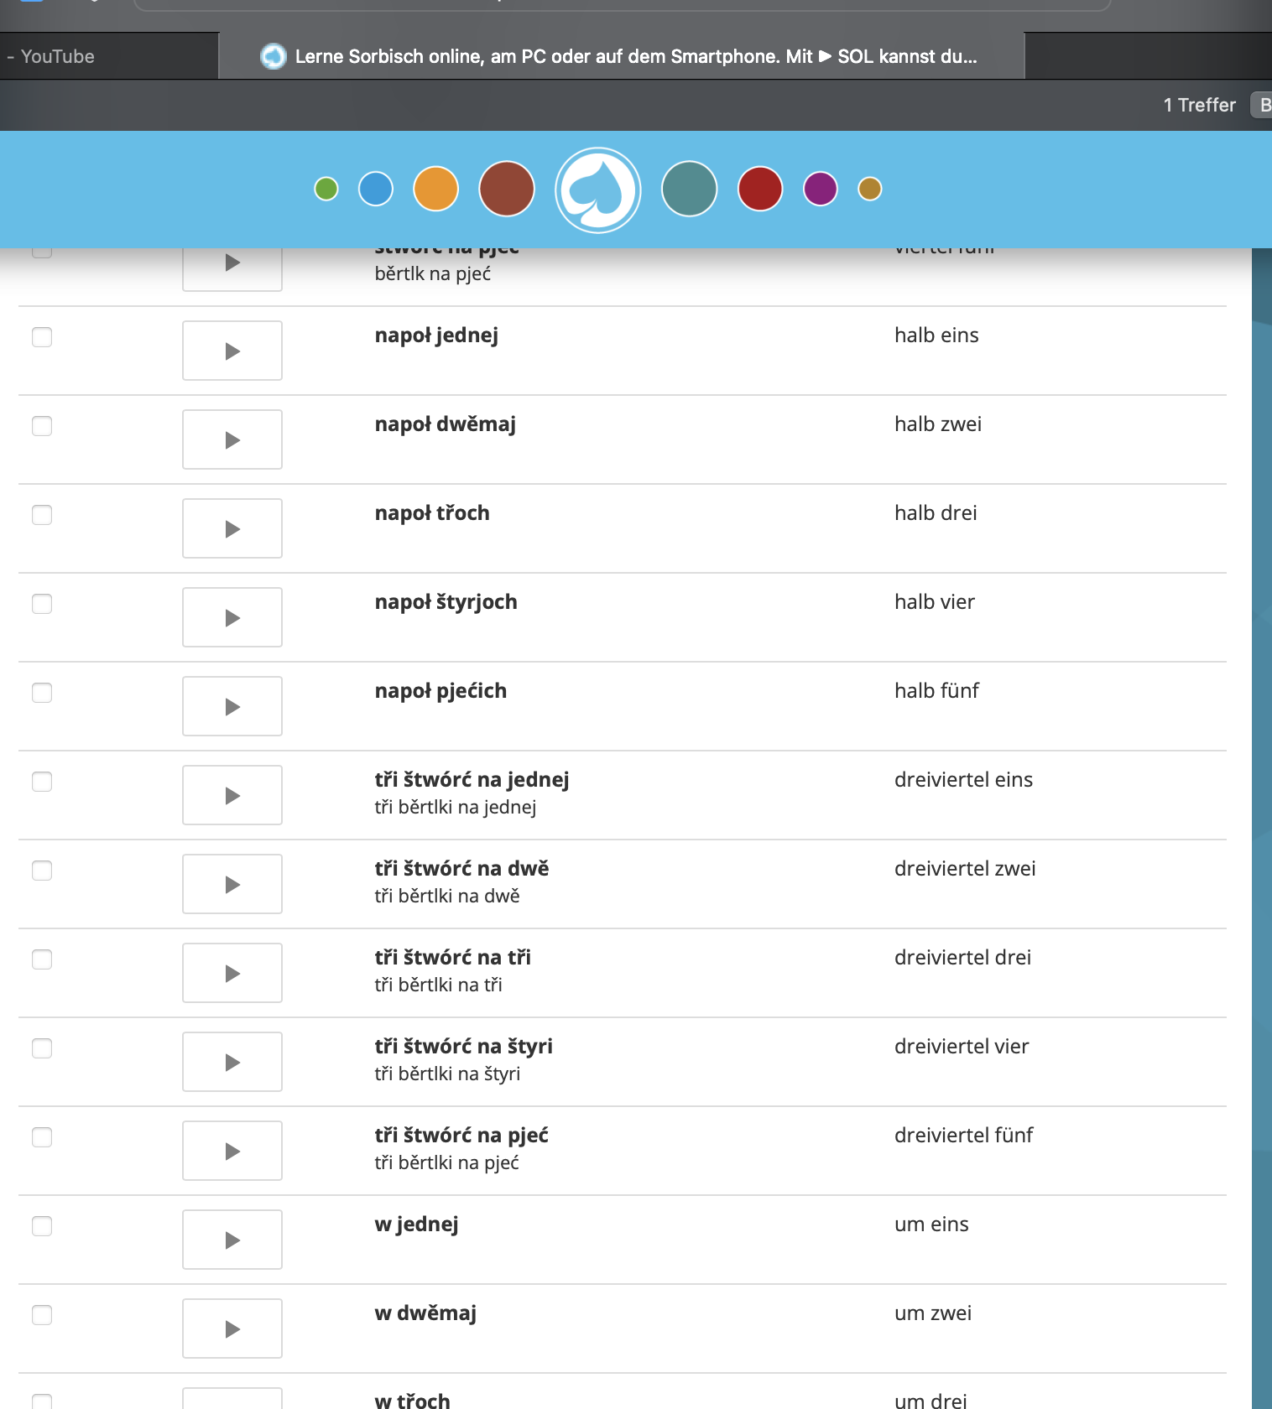
 |  |  |  |  |  |  |  |  |  |  |  |  | eins | Jedyn
 |  |  |  |  |  |  |  |  |  |  |  |  | zwei | DwĚ
 |  |  |  |  |  |  |  |  |  |  |  |  | drei | TŘi
 |  |  |  |  |  |  |  |  |  |  |  |  | vier | Štyri
 |  |  |  |  |  |  |  |  |  |  |  |  | fünf | PjeĆ
 |  |  |  |  |  |  |  |  |  |  |  |  | sechs | ŠĚsĆ
 |  |  |  |  |  |  |  |  |  |  |  |  | sieben | Sydom
 |  |  |  |  |  |  |  |  |  |  |  |  | acht | Wosom
 |  |  |  |  |  |  |  |  |  |  |  |  | neun | DŹewjeĆ
 |  |  |  |  |  |  |  |  |  |  |  |  | zehn | DŹesaĆ
 |  |  |  |  |  |  |  |  |  |  |  |  | elf | JĚdnaĆe
 |  |  |  |  |  |  |  |  |  |  |  |  | zwölf | DwanaĆe

